共教會
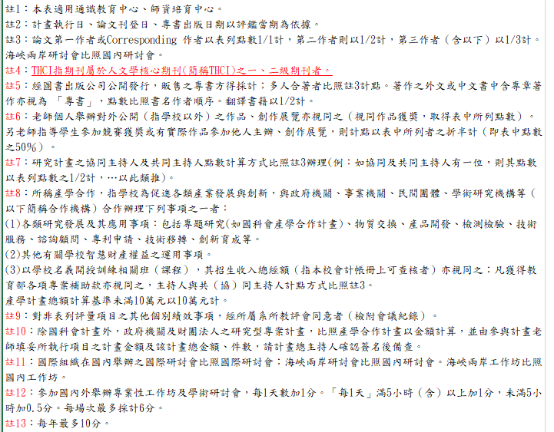
國立體育大學共同教育委員會教師評鑑學術及競技項目評分明細表
107年3月6日106學年度第2次校務會議通過
本校教師受評鑑期間至少須符合下列任一項標準： (※符合請打v) |  |  |  |  | 自評 | 初審 | 複審
1.主持或共同(協同)主持研究計畫一件。
2.發表學術期刊論文一篇。
3.參與研討會發表一篇。
4.出版專書一本。
5.取得專利或技術移轉案一件。
6.參加國內外學術專業性工作坊或學術研討會三次。
7.指導學生參加大運會、大專錦標賽、大專盃或大專聯賽獲銅牌以上一面或獲選為優秀運動員。
評量指標 | 項次 | 評量內容及說明 | 基準 | 分數 | 自評分數 | 初審分數 | 複審分數
一、 學術論著 | 1 | SCI、SSCI、AHCI 論文註 2、3 | 每篇 | 36
 | 2 | EI、TSSCI、ABI、CIS、THCI 論文註 2、3、4 | 每篇 | 36
 | 3 | 其他國際定期學術期刊論文註 2、3 | 每篇 | 31.5
 | 4 | 其他國內定期學術期刊論文註 2、3 | 每篇 | 27
 | 5 | 國際學術研討會論文註 2、3 (不含非學術性) | 每篇 | 27
 | 6 | 國內學術研討會論文註 2、3 (不含非學術性) | 每篇 | 18
 | 7 | 外文專書/專論註 5 | 每件 | 36
 | 8 | 中文專書/專論註 5 | 每件 | 36
 | 9 | 作品或論文獲獎(國際競賽優勝) 註 6 | 每件 | 18
 | 10 | 作品或論文獲獎(國內競賽優勝) 註 6 | 每件 | 9
 | 11 | 專業性雜誌 | 每篇 | 18
二、 產學合作 | 1 | 校外研究計畫件數註 7 | 每件 | 36
 | 2 | 校內研究計畫件數註 7 | 每件 | 18
 | 3 | 產學合作計畫年度總金額（含教育部產學合作計畫）註 8 註 10 | 每10萬 | 13.5
三、 其他 | 1 | 參加專業性工作坊及學術研討會註 12 | 每天數 | 1.8
 | 2 | 國際學術研討會發表或 學術性演講註11 | 每篇 （場） | 13.5
 | 3 | 國內學術研討會發表或學術性演講註 11 | 每篇 （場） | 9
 | 4 | 國外期刊論文審查註 13 | 每篇 | 4.5
 | 5 | 國內期刊論文審查註 13 | 每篇 | 2.7
 | 6 | 個別績效註 9 | 每項 | 9
總分 |  |  |  |  | 0 | 0 | 0
採計總分(高於100分，以100分採計) |  |  |  |  | 0 | 0 | 0

體育學院
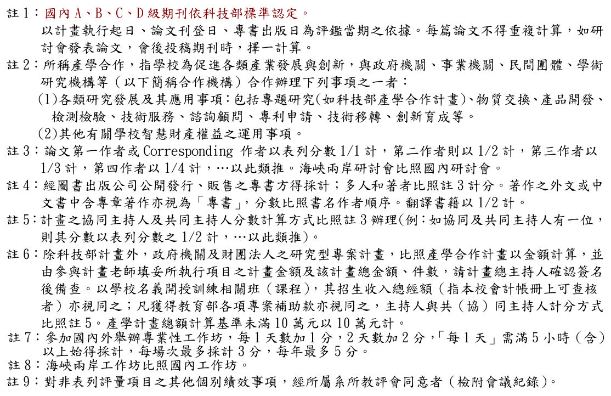
國立體育大學體育學院教師評鑑學術及競技項目評分明細表
105年6月22日104學年度第4次校務會議通過
本校教師受評鑑期間至少須符合下列任一項標準： (※符合請打v) |  |  |  |  | 自評 | 初審 | 複審
1.主持或共同(協同)主持研究計畫一件。
2.發表學術期刊論文一篇。
3.參與研討會發表一篇。
4.出版專書一本。
5.取得專利或技術移轉案一件。
6.參加國內外學術專業性工作坊或學術研討會三次。
7.指導學生參加大運會、大專錦標賽、大專盃或大專聯賽獲銅牌以上一面或獲選為優秀運動員。
類別 | 項次 | 項目 | 基準 | 分數 | 自評分數 | 初審分數 | 複審分數
學術成果註1、3 | 1 | SSCI、AHCI、SCI、EI論文 | 每篇 | 27
 | 2 | TSSCI論文 | 每篇 | 27
 | 3 | 其他國際定期學術期刊論文 | 每篇 | 18
 | 4 | 其他國際定期學術期刊論文摘要 | 每篇 | 6
 | 5 | 科技部評比第A、B級國內定期學術期刊論文 | 每篇 | 18
 | 6 | 科技部評比第C、D級國內定期學術期刊論文 | 每篇 | 13.5
 | 7 | 其他國內定期學術期刊論文 | 每篇 | 9
 | 8 | 國際學術組之舉辦之國際學術研討會發表 | 每篇 | 9
 | 9 | 國內學術研討會發表 | 每篇 | 4.5
 | 10 | 外文專書/專論 | 每本 | 27
 | 11 | 中文專書/專論 | 每本 | 27
 | 12 | 專業性雜誌 | 每篇 | 4.5
 | 13 | 國外國際學術性專題演講 | 每場 | 18
 | 14 | 國內校外學術性專題演講 | 每場 | 4.5
產學合作研究 註2、3、5 | 1 | 科技部研究計畫主持人 | 每件 | 27
 | 2 | 產學合作計畫年度補助經費註6 | 每10萬 | 4.5
 | 3 | 技術移轉年度總金額（不含科技部、產學計畫先期技術授權金） | 每10萬 | 4.5
 | 4 | 國外發明專利件數 | 每件 | 27
 | 5 | 國內發明專利件數 | 每件 | 9
 | 6 | 國外新型/設計專利件數 | 每件 | 13.5
 | 7 | 國內新型/設計專利件數 | 每件 | 4.5
其他 | 1 | 參加專業性工作坊及學術研討會註7、8 | 每天數 | 0.9
 | 2 | 個別績效註9 | 每項 | 4.5
 | 3 | 作品或論文獲獎 | 每件 | 9
總分 |  |  |  |  | 0 | 0 | 0
採計總分(高於100分，以100分採計) |  |  |  |  | 0 | 0 | 0

